讲解
市场数据分析：绘制客户画像
【任务要求】
分别从客户性别、年龄、地域、产品偏好、客户端偏好等维度分析客户特征。其中，对年龄进行分析时，需将年龄依次分组为：0-18、18-25、25-35、35-45、45-55、55-，然后设置分组下限。（注：年龄分组下限包含在本分组区间内，年龄分组上限不包含在本分组区间内,如分组18-25中，18包含在本分组中，25不包含在本分组中）

1、分析该网店客户来源最多的地域
2、该网店男性客户和女性客户占比的百分比
3、分析该网店哪个年龄区间的消费群体数量最多
4、分析年龄分组对应的分组下限
5、网店移动端客户、PC端客户的占比
6、分析该网店客户偏好购买的产品，排名第一以及排名第二的产品

【知识要点】
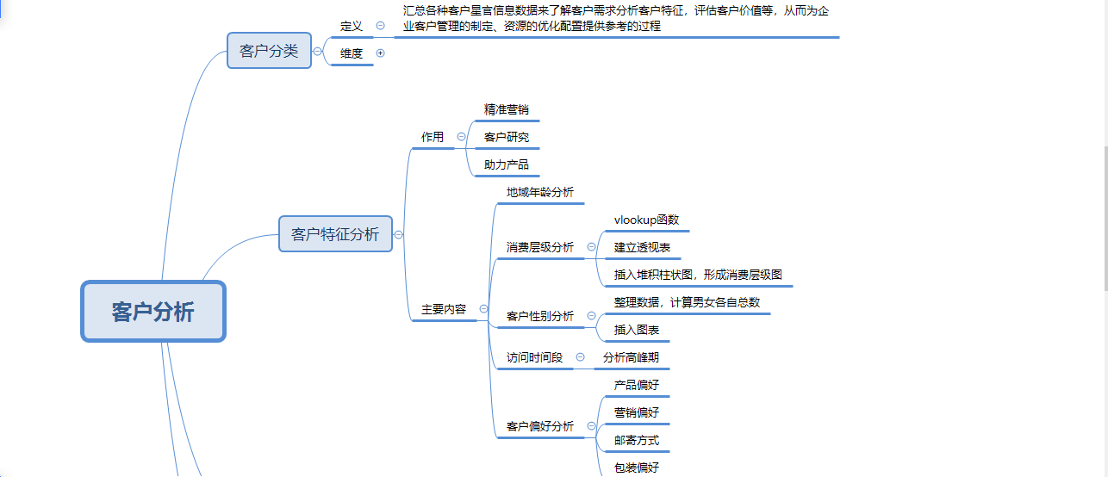

【操作要点】
1、分析该网店客户来源最多的地域
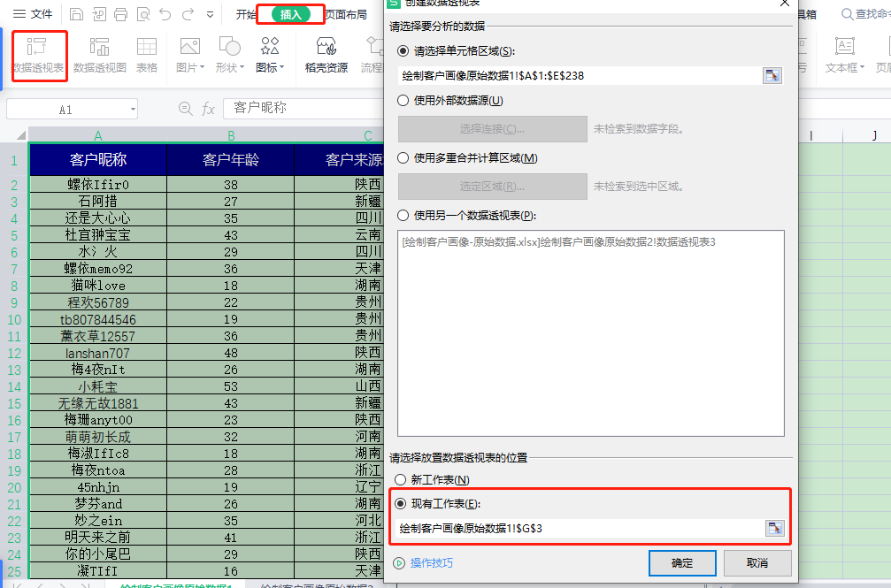

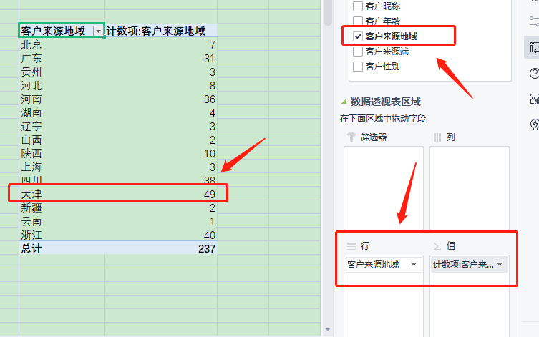

 |  |  |  |  | 设置好【行字段】和【值字段】后，分析数据得出客户来源地域最多的是【天津】

2、该网店男性客户占比是（ ），女性客户占比是（ ）。（百分比显示，四舍五入，保留小数点后两位小数）

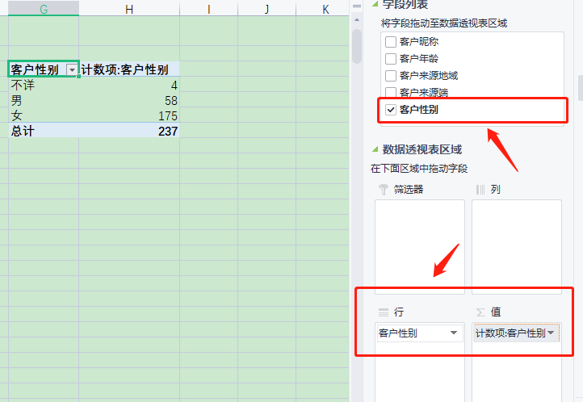
 |  |  |  |  | 重新选择透视数据，将客户性别，设置为行字段和值字段后

方法一：

 |  |  |  |  | 计算“女性客户” 1、利用公式计算：女性客户占比=女性客户数/客户总数 2、透视表值字段显示设置为：总计百分比 |  | 客户性别 | 计数项:客户性别
 |  |  |  |  |  |  | 女 | 73.84%
 |  |  |  |  |  |  | 不详 | 1.69%
 |  |  |  |  |  |  | 男 | 24.47%
 |  |  |  |  |  |  | 总计 | 100.00%

 |  |  |  |  |  | 计算“女性客户” 1、利用公式计算：男性客户占比=男性客户数/客户总数 2、透视表值字段显示设置为：总计百分比

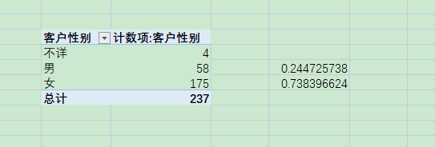

3、根据分析结果可知，该网店哪个年龄区间的消费群体数量最多？（ ）
4、年龄分组对应的分组下限依次是（ ）、（ ）、（ ）、（ ）、（ ）、（ ）。

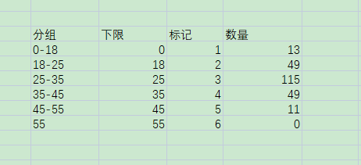

 |  | 第一步：在表格中新建分组

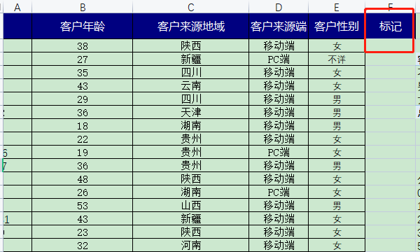
 |  |  | 第二步：新建一列标记

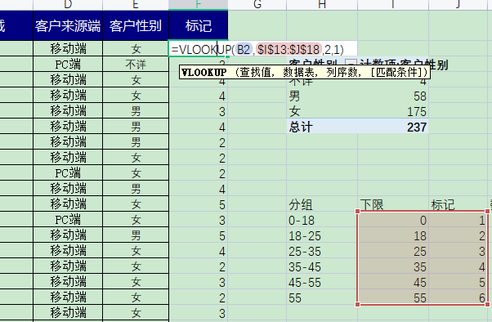
 |  |  |  | 第三步：按照要求输入vlookup函数

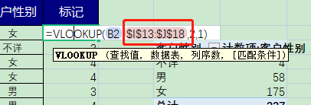
 | 注意进行【绝对引用】

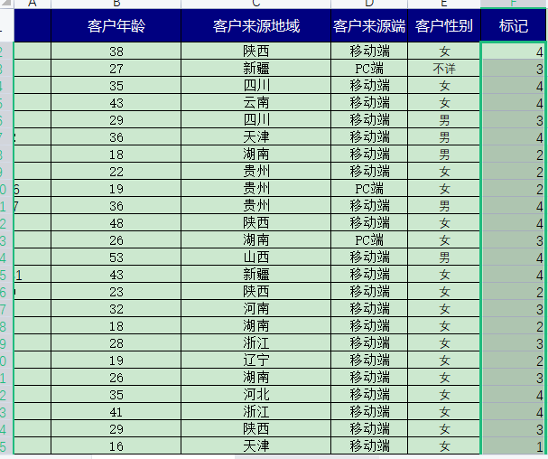
 |  |  | 第四步：对所有数据进行填充

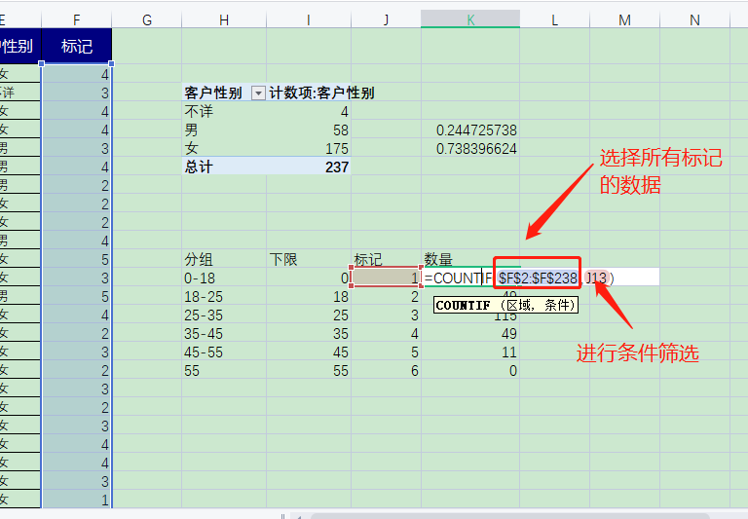

 |  |  | 第五步：插入countif函数统计频数

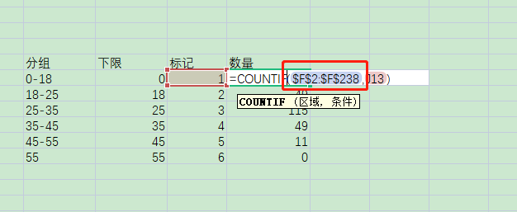
 |  |  | 切记插入绝对值符号， 进行绝对引用

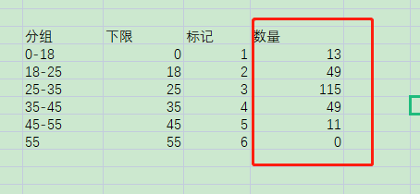
 |  |  | 第六步：接着智能填充数据

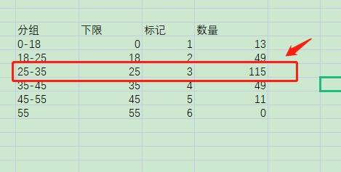

5、该网店移动端客户占比是*（），PC端客户占比是（）。（百分比显示，四舍五入，保留两位小数）
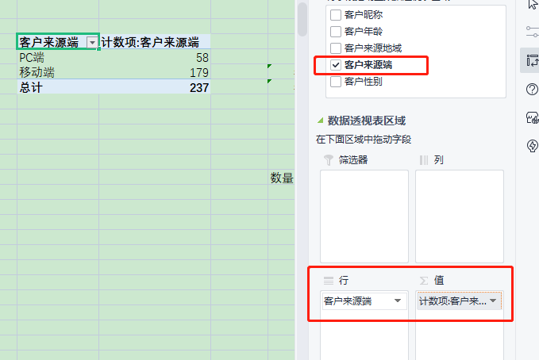

 |  |  |  |  | 计算移动端数据占比

 |  |  |  |  | 计算PC端数据占比

该网店客户偏好购买的产品，排名第一的产品是（），排名第二的产品是（）

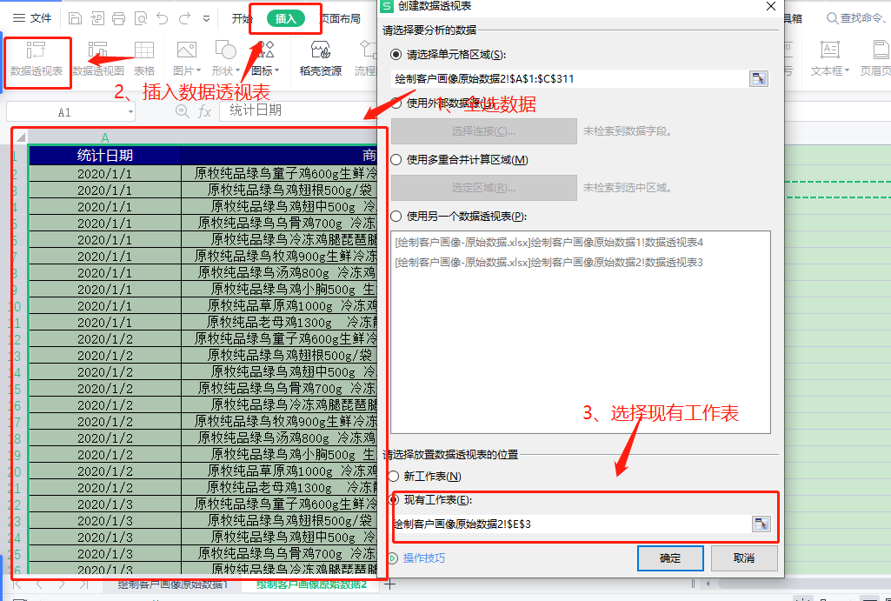

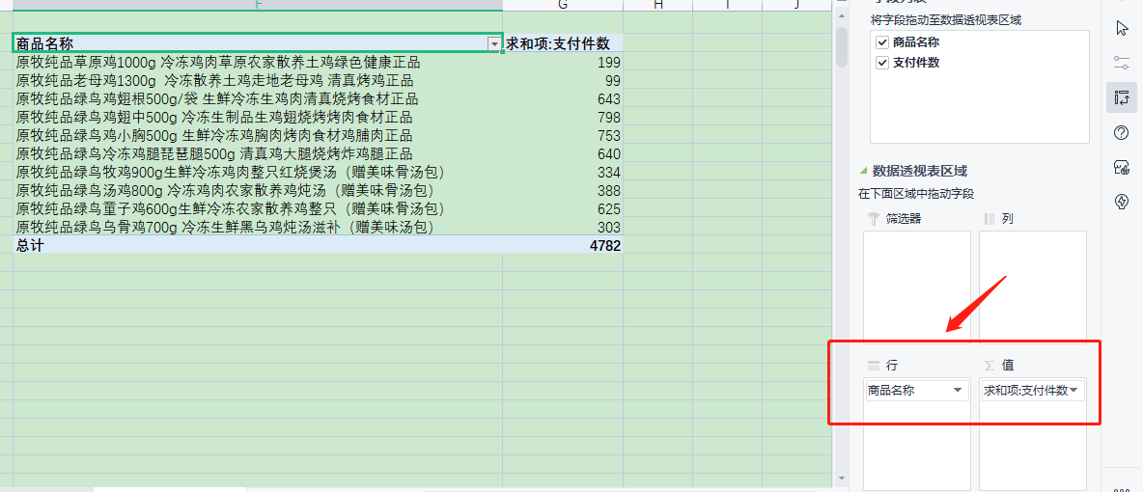

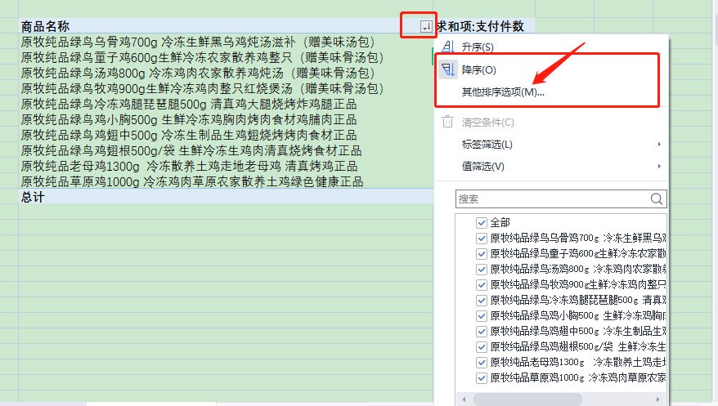

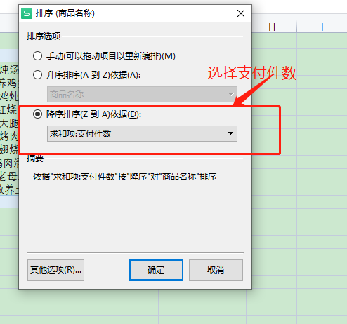

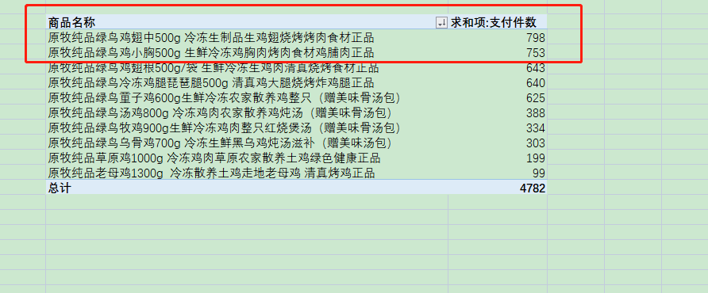

 |  |  |  |  |  | 根据计算 结果填写答案

